Carregadores CTL
CARREGADORES |  |  |  |  |  | DISTRIBUIÇÃO DE VOLUMES
Foto | Código | Descrição | R$ UNIT. | Totais | Estoque | volume | volume | volume | volume | volume | volume | volume | volume
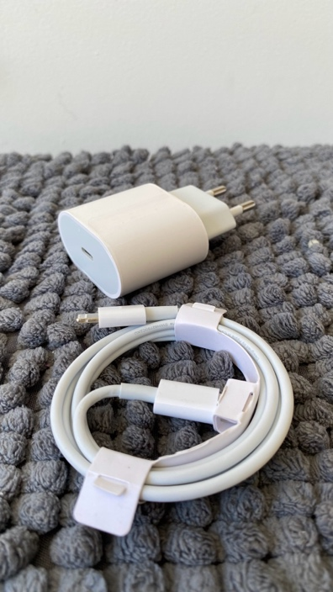 | AC-PDX12 | CARREGADOR C/ CABO TIPO C LIGHTNING | R$ 12.00 | R$ 6,000.00 | 500 | 250 | 250
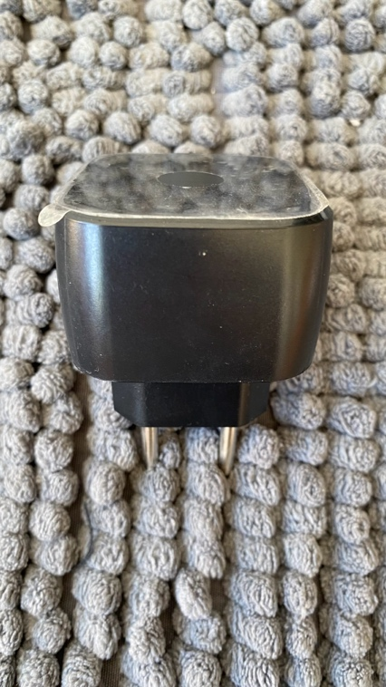 | AC-MT03 | FONTE DE ALIMENTAÇÃO TURBO SSW-2680BR | R$ 3.00 | R$ 1,470.00 | 490 | 250 | 240
 | AC-TZ001 | FONTE DE ALIMENTAÇÃO SC-28 | R$ 3.00 | R$ 1,191.00 | 397 | 397
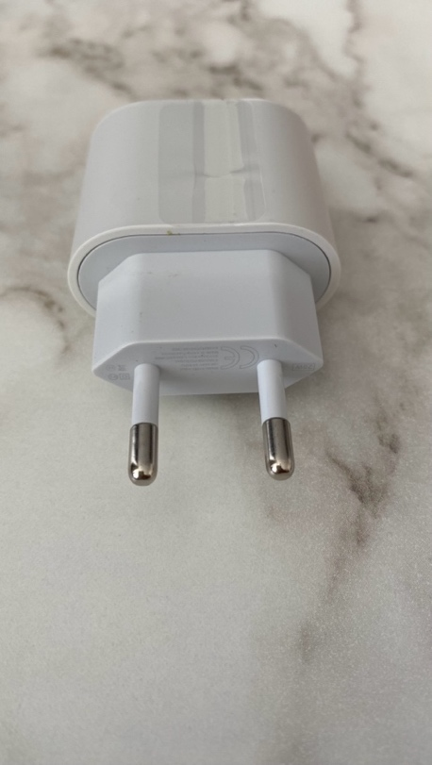 | AC- PD20W | AC ADAPTER 20W A1892 | R$ 9.50 | R$ 2,631.50 | 277 | 277
 | AC-1.5A | AC ADAPTER 1.5A | R$ 5.00 | R$ 1,735.00 | 347 | 347

 | TOTAIS |  |  | R$ 13,027.50 | 2011

